logique
Les fonctions "Logique"

SI

Affichez une prime de 5000 pour les chiffres d'affaires supérieurs à 30'000.00, sinon laissez la prime à 0.
Exercice 1 | Chiffre d'affaire | Prime
 | 30,000.00
 | 60,000.00
 | 35,000.00
 | 23,000.00
 | 9,000.00
 | 55,000.00

Affichez le commentaire "faire une demande" lorsque la dépense est supérieure ou égale à 8000, sinon indiquez "OK".
Exercice 2 | Dépense | Commentaire
 | 3,000.00
 | 8,000.00
 | 4,500.00
 | 15,000.00
 | 5,500.00
 | 18,000.00
 | 8,900.00
 | 3,500.00

Si le client est abonné les frais de port (30.00) sont offerts, calculez le montant de la commande
Exercice 3 | Montant commande avec port | Abonné | Montant commande
 | 500.00 | oui
 | 630.00 | non
 | 280.00 | oui
 | 958.00 | non
 | 759.00 | non
 | 625.00 | oui

Si le nombre d'inscrits est égal à 10 indiqué "Complet" dans la colonne cours, sinon laissez la cellule vide ""
Exercice 4 | Nombre d'inscrits | Cours
 | 8
 | 3
 | 7
 | 10
 | 9
 | 10

les graphiques
Les graphiques |  |  |  |  | réalisez le graphique suivant
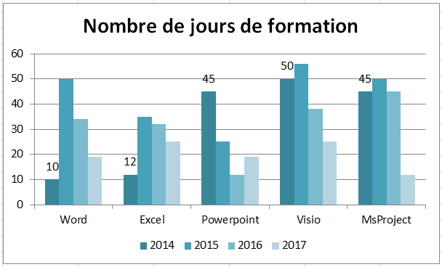

 | 2014 | 2015 | 2016 | 2017
Word | 10 | 50 | 34 | 19
Excel | 12 | 35 | 32 | 25
Powerpoint | 45 | 25 | 12 | 19
Visio | 50 | 56 | 38 | 25
MsProject | 45 | 50 | 45 | 12

